상품제안서
CUKTECH 쿡테크 10 파워뱅크 Plus 15000mAh 100W 고속 충전 보조배터리 | 상품코드: F32787

 |  |  |  |  |  |  | 02-412-0044 | www.easy1.co.kr
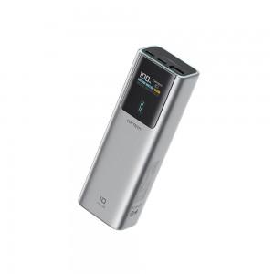

【상세/제작정보】 | 실크1도인쇄 100개미만 통합 60,000원 1박스당수량 : 12개 배송비 : 박스당 4,000원

【인쇄/포장옵션】 | 실크 / 포장지포장

【공급단가】 | 수량 | 30~ | 50~ | 100~ | 300~ | 500~
*VAT별도 | 단가 | 57,960원 | 56,990원 | 55,540원 | 54,570원 | 53,130원

【상품 URL】 | https://dev.easy1.co.kr:443/src/goods_detail.php?gdno=32787

